Outline
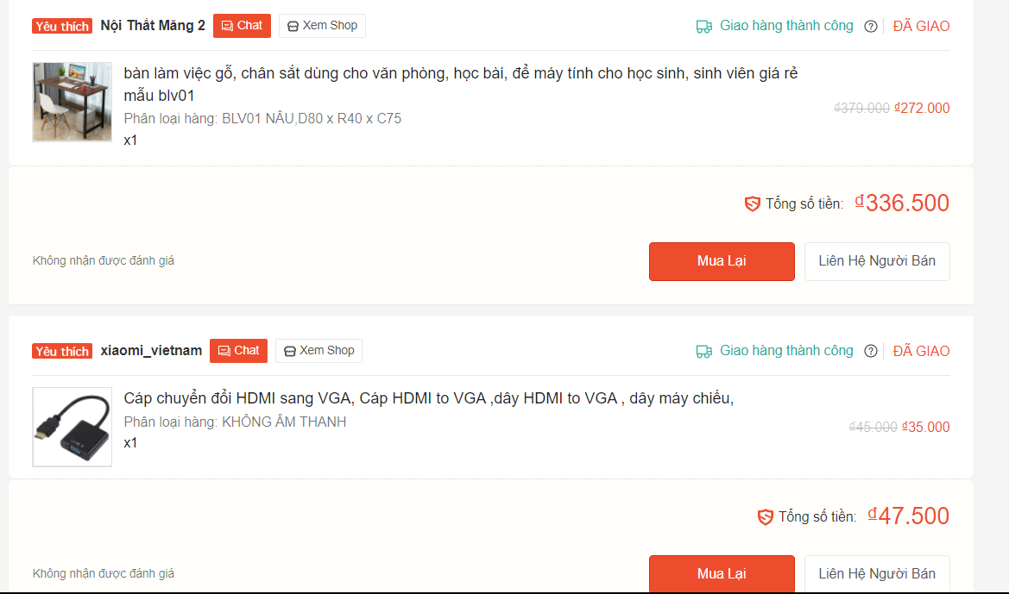
Program Outline
Outline Screen | Ngôn ngữ lập trình
 | JavaScript
 | OutLine - Xử lý function
 | Danh mục ưa thích nằm trong giô hàng, chứa những sản phẩm đã được người dùng ưa thích.

